상품제안서
브리지스톤 Tour B X(타이거우즈 에디션) 3구 높이조절티 세트 | 상품코드: S46212

 |  |  |  |  |  |  | 02-713-8555 | www.synergygift.co.kr
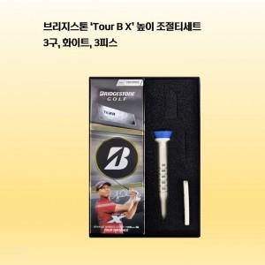

【상세/제작정보】

【인쇄/포장옵션】 | 볼 컬러인쇄 / 포장지포장

【공급단가】 | 수량 | 30~ | 100~ | 300~ | 500~ | 1,000~
*VAT별도 | 단가 | 19,370원 | 19,060원 | 18,600원 | 18,130원 | 17,820원

【상품 URL】 | https://www.synergygift.co.kr:443/src/goods_detail.php?gdno=46212

